关系图
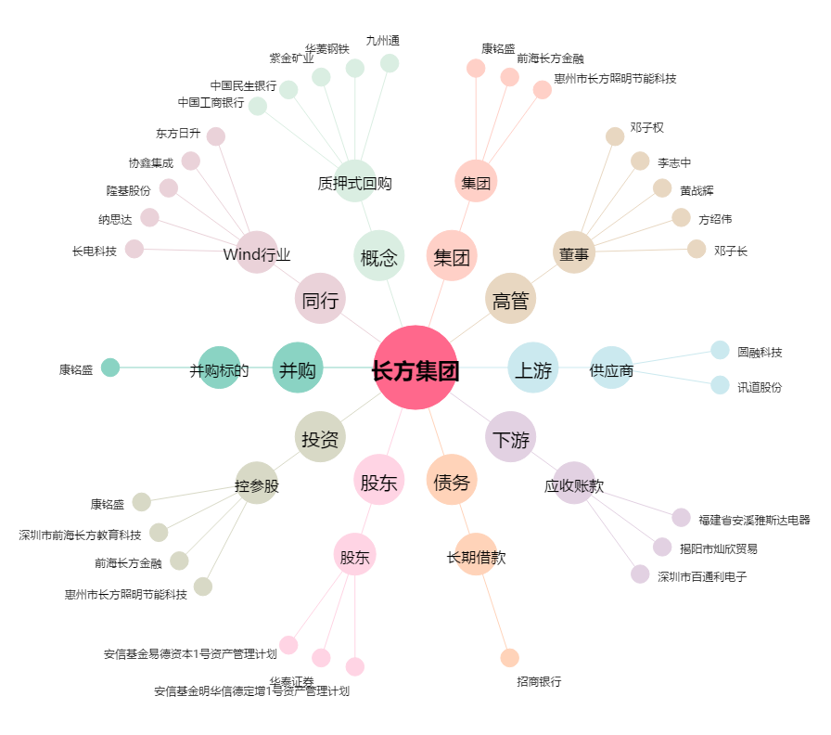
长方集团[300301.SZ] - 关系概览图

